エビデンス
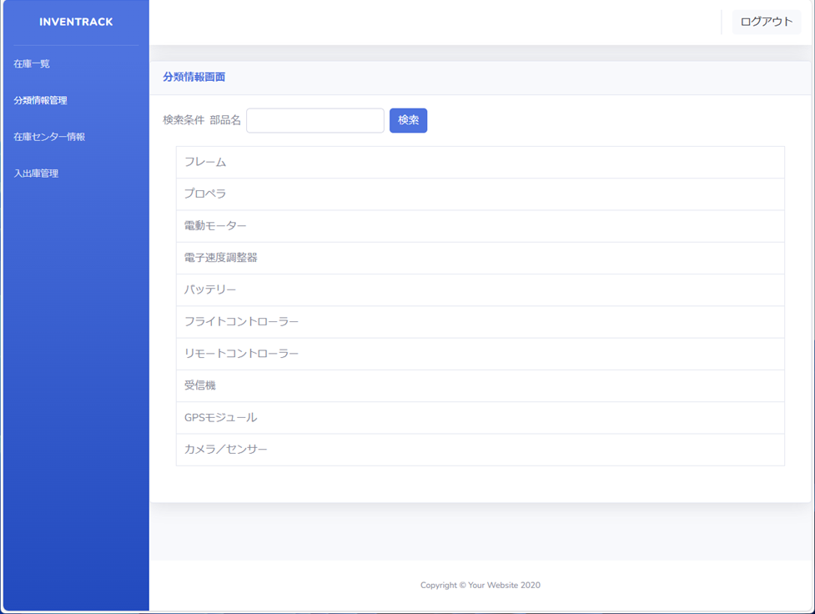
試験エビデンス |  |  | システム名 | 在庫管理システム | 作成者 | 上野 | 作成日 | 2024-12-18
 |  |  | 業務分類 | Admin
 |  |  | 機能 | 在庫一覧 | 更新者 |  | 更新日
 |  |  | 機能ID | IA01
項番 | 1 | 初期画面の表示

項番 | 2 | 分類情報リストの表示

項番 | 3 | 分類情報がリスト内に収まっているか確認

項番 | 4 | 在庫一覧から分類情報画面
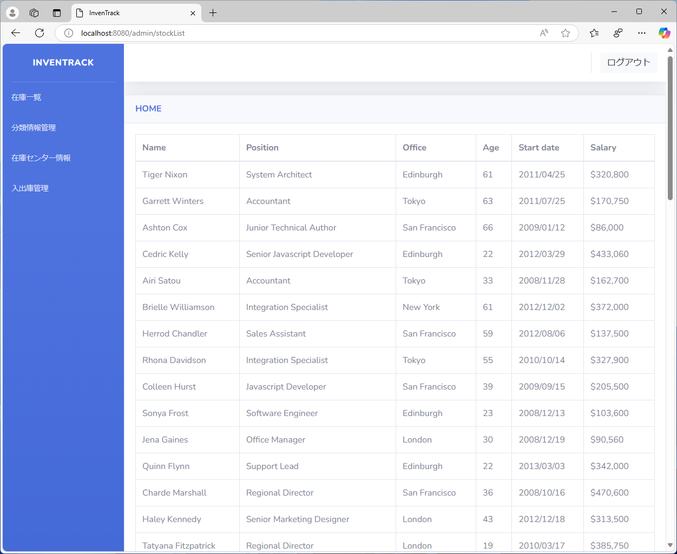

項番 | 5 | 分類情報画面から分類情報画面
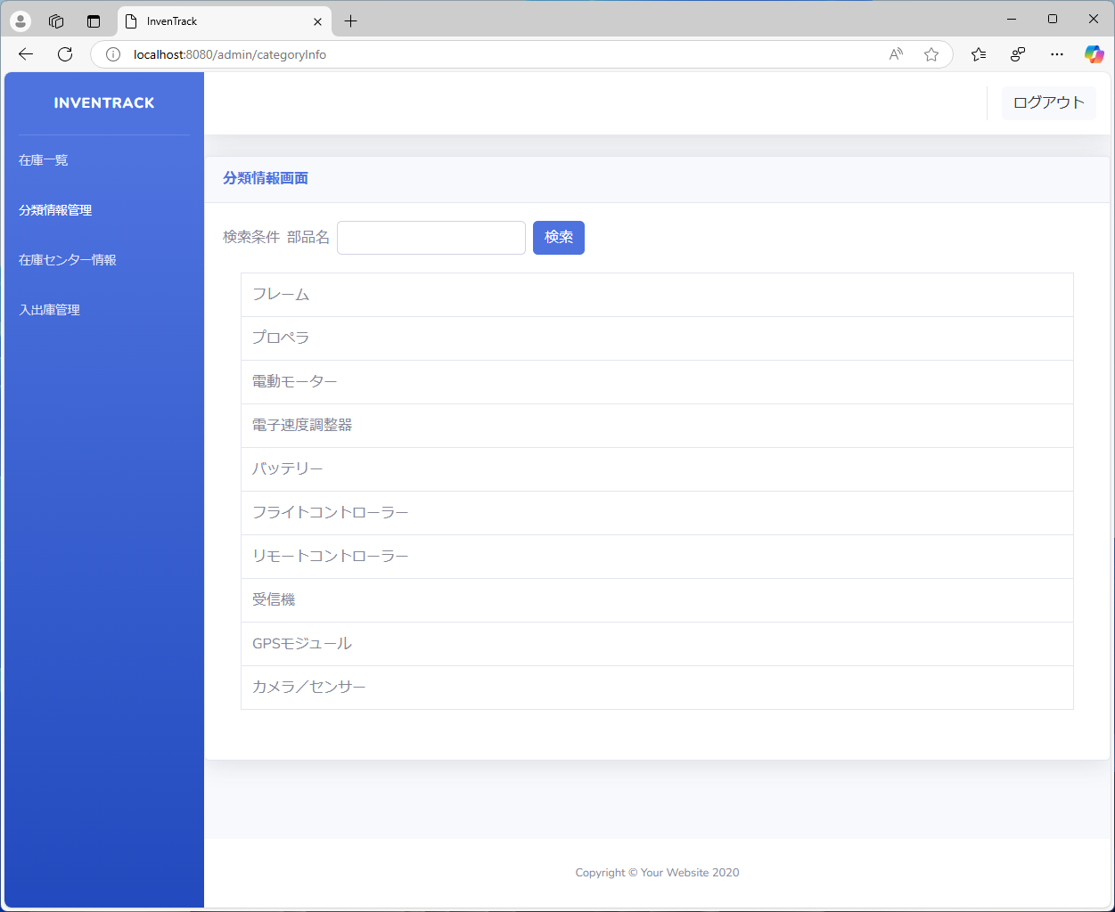

項番 | 6 | 分類情報検索画面から分類情報画面
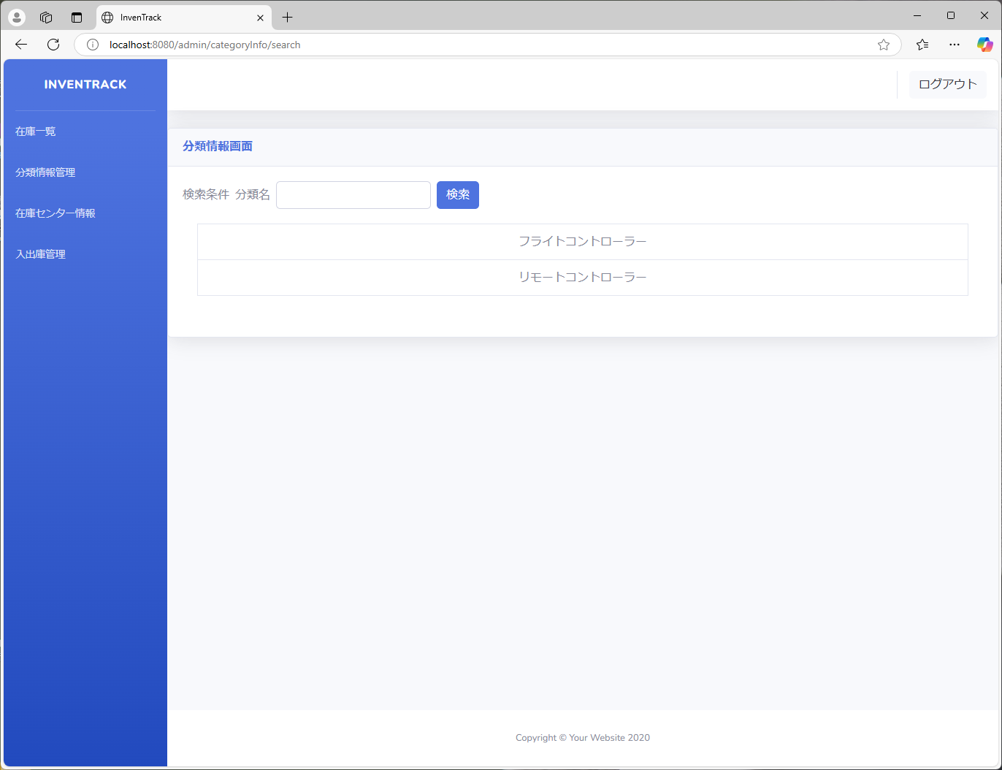
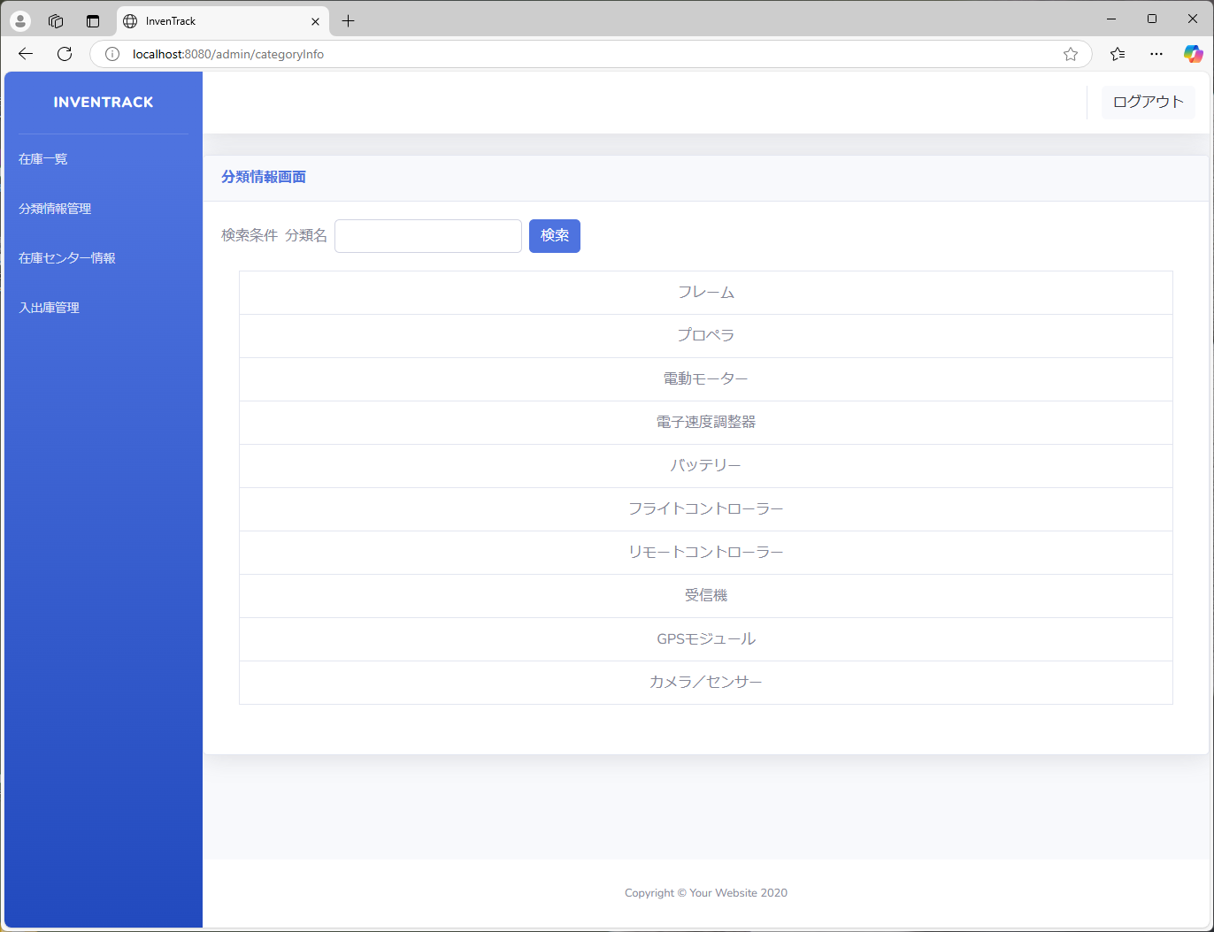

項番 | 7 | 在庫センター情報から分類情報画面
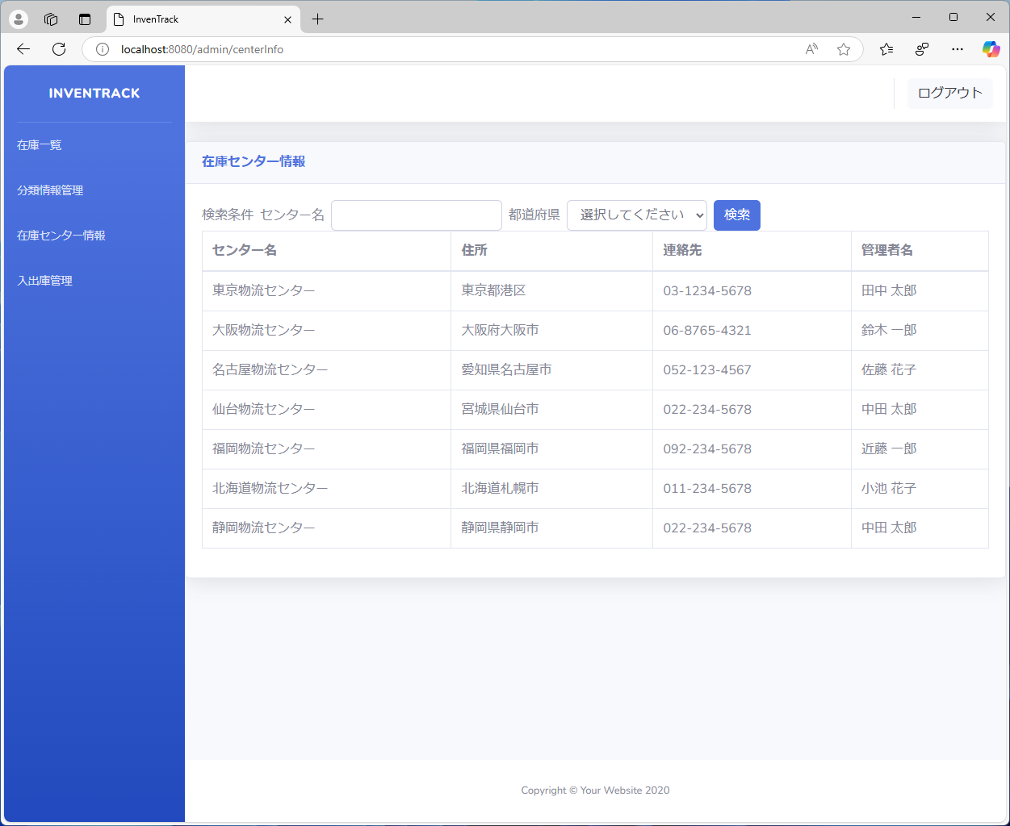

項番 | 8 | 入出庫管理から分類情報画面

項番 | 9 | 検索ボタンをクリックした際の動作
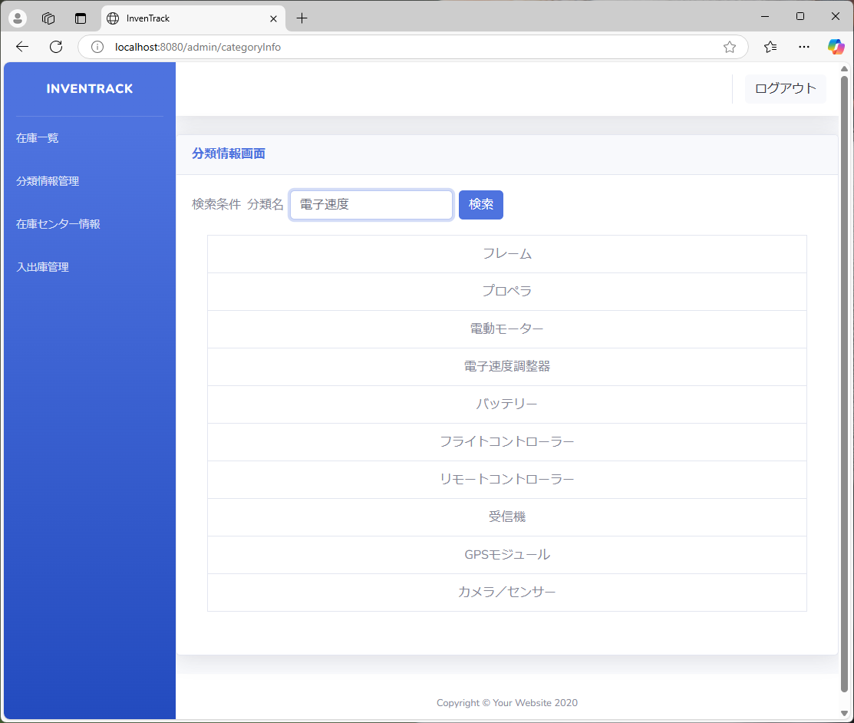

項番 | 10 | テキストボックス未記入時のエラーメッセージ
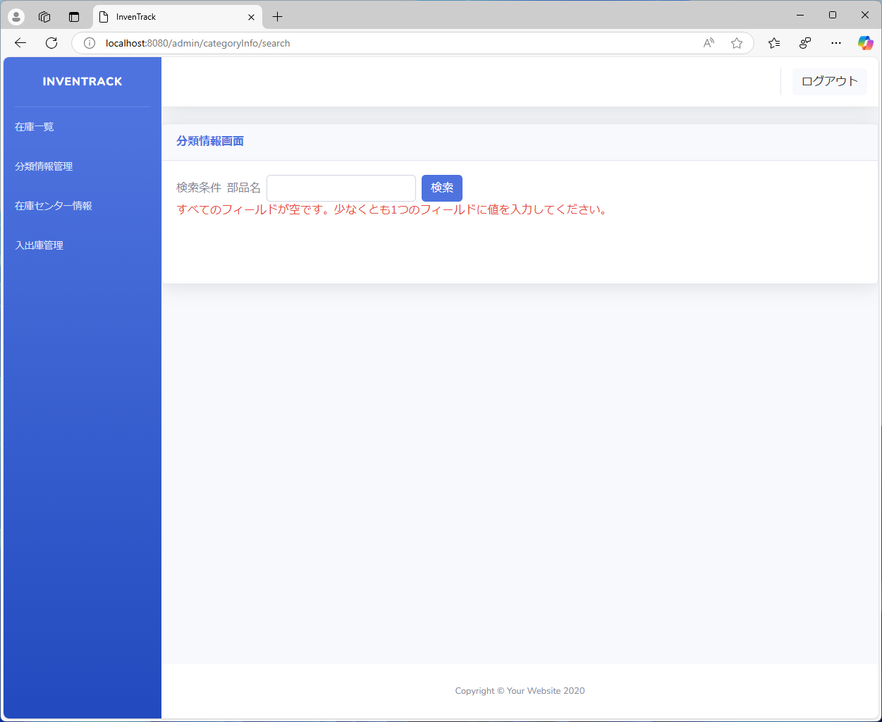

項番 | 11 | 完全一致

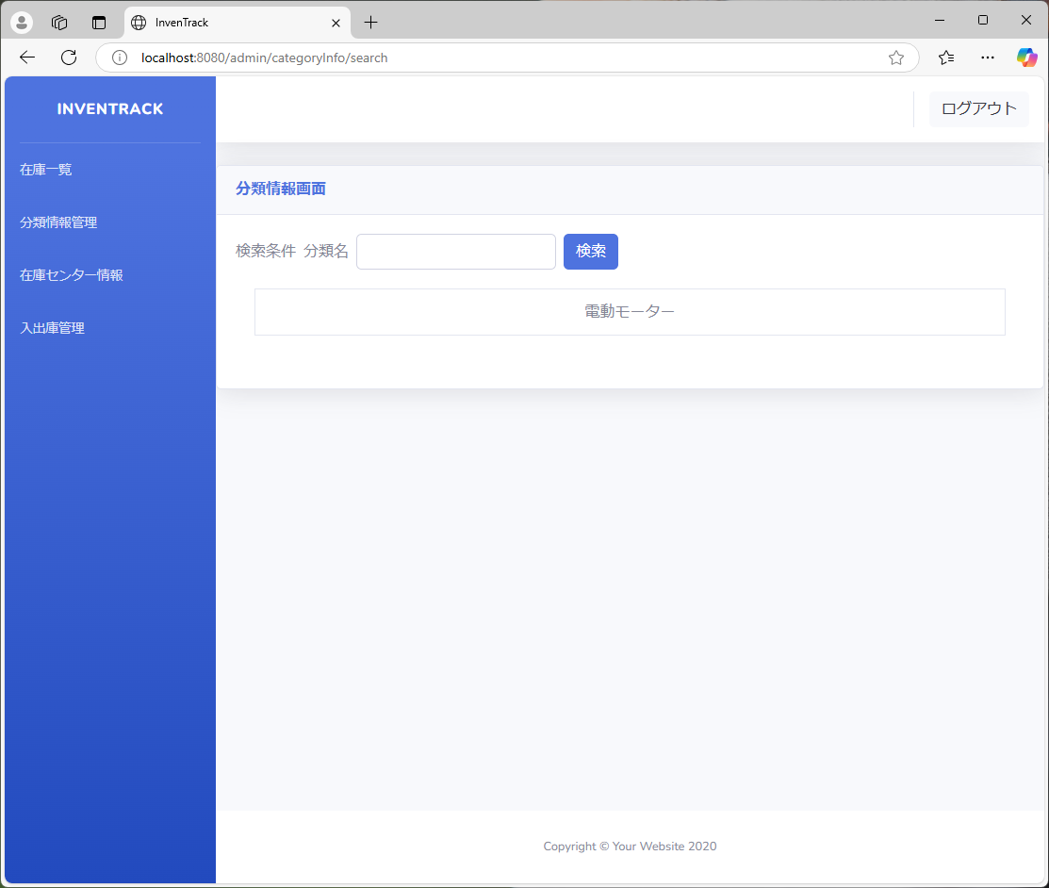

項番 | 12 | 部分一致



項番 | 13 | 不一致

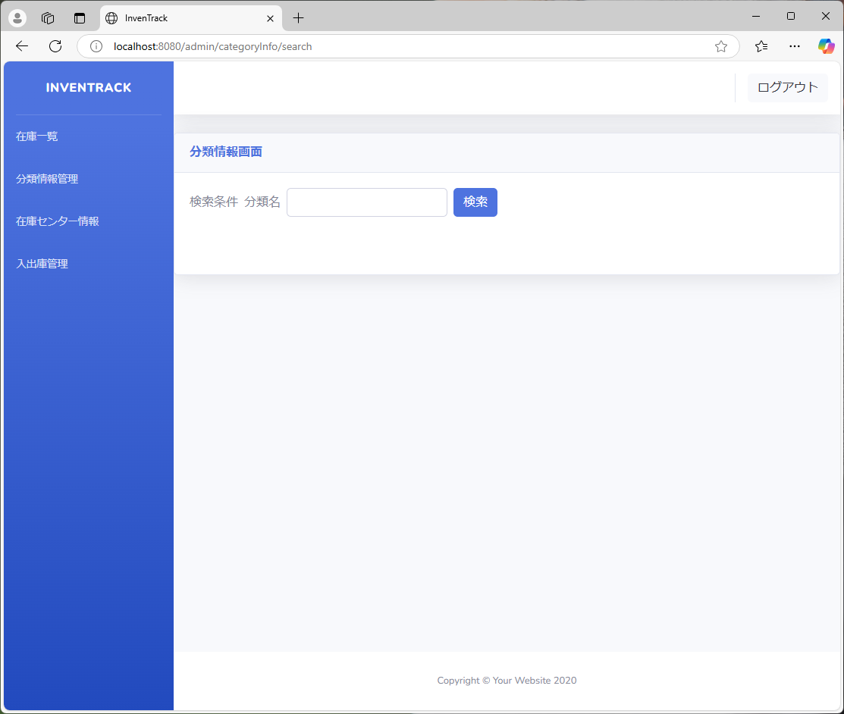

項番 | 14 | 空欄のセルの表示

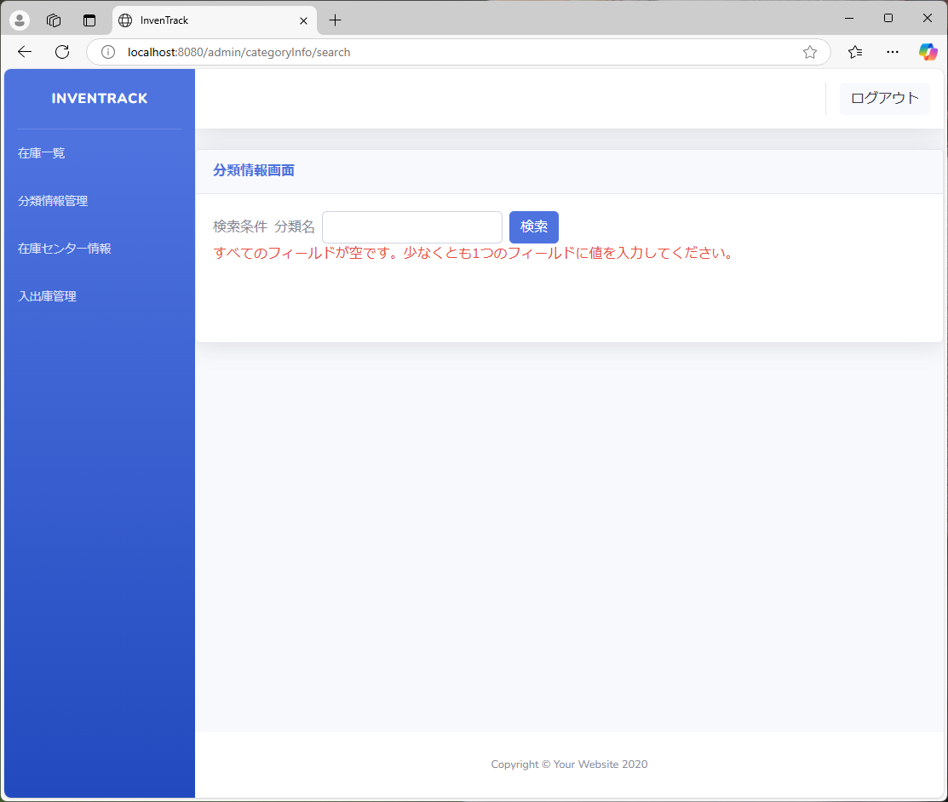

項番 | 15 | 環境依存文字


項番 | 16 | NULL
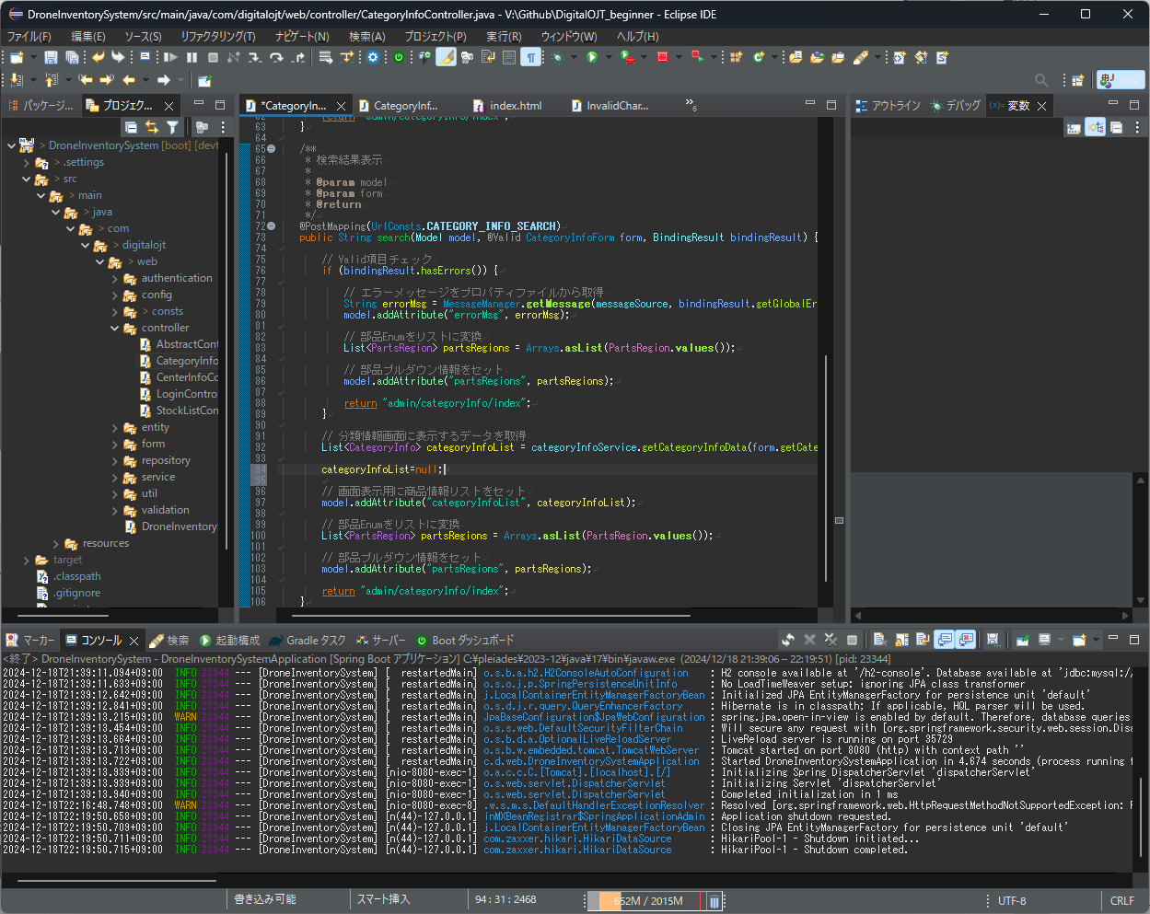


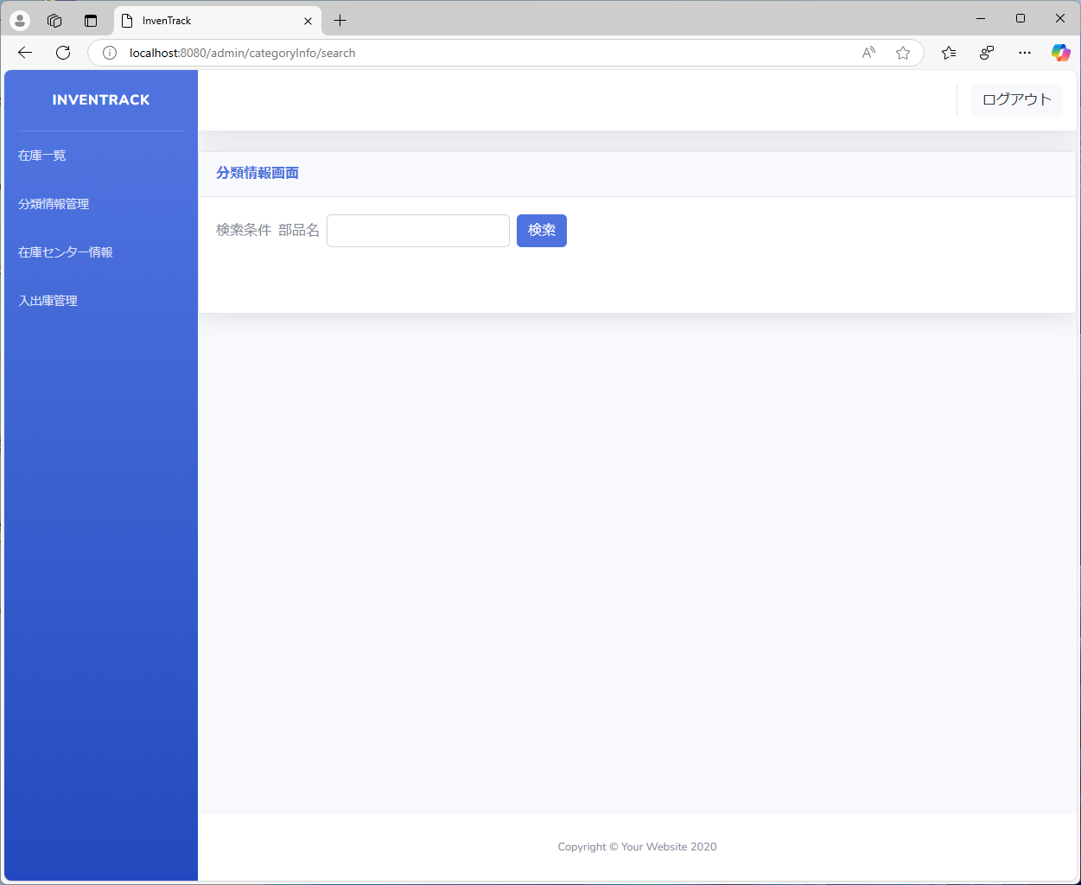

項番 | 17 | {

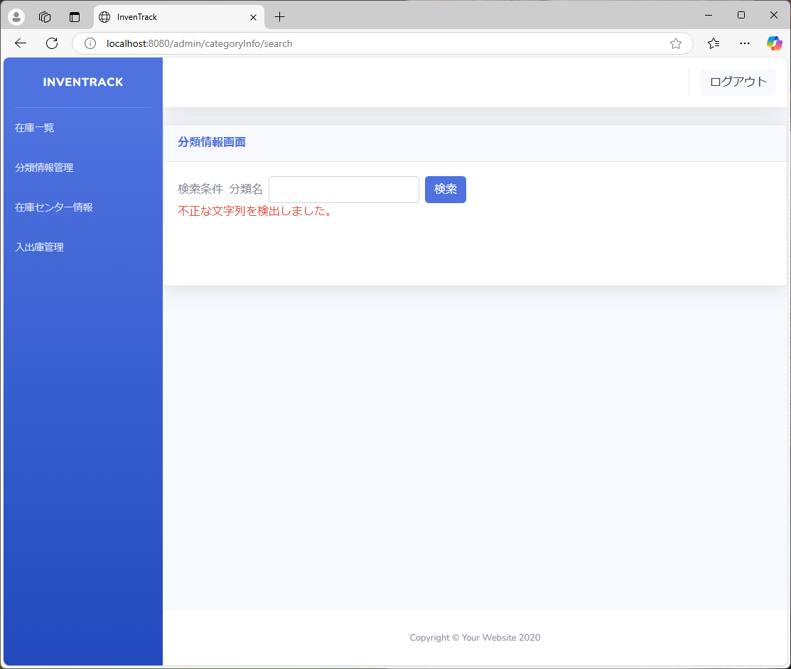

項番 | 18 | }


項番 | 19 | (


項番 | 20 | )


項番 | 21 | =


項番 | 22 | &


項番 | 23 | ;


項番 | 24 | $


項番 | 25 | ?


項番 | 26 | *


項番 | 27 | 英語大文字(半角)



項番 | 28 | 英語小文字(半角)


項番 | 29 | 英語大文字(全角)


項番 | 30 | 英語小文字(全角)


項番 | 31 | 英語混合


項番 | 32 | Enter



項番 | 33 | 2画面同時操作
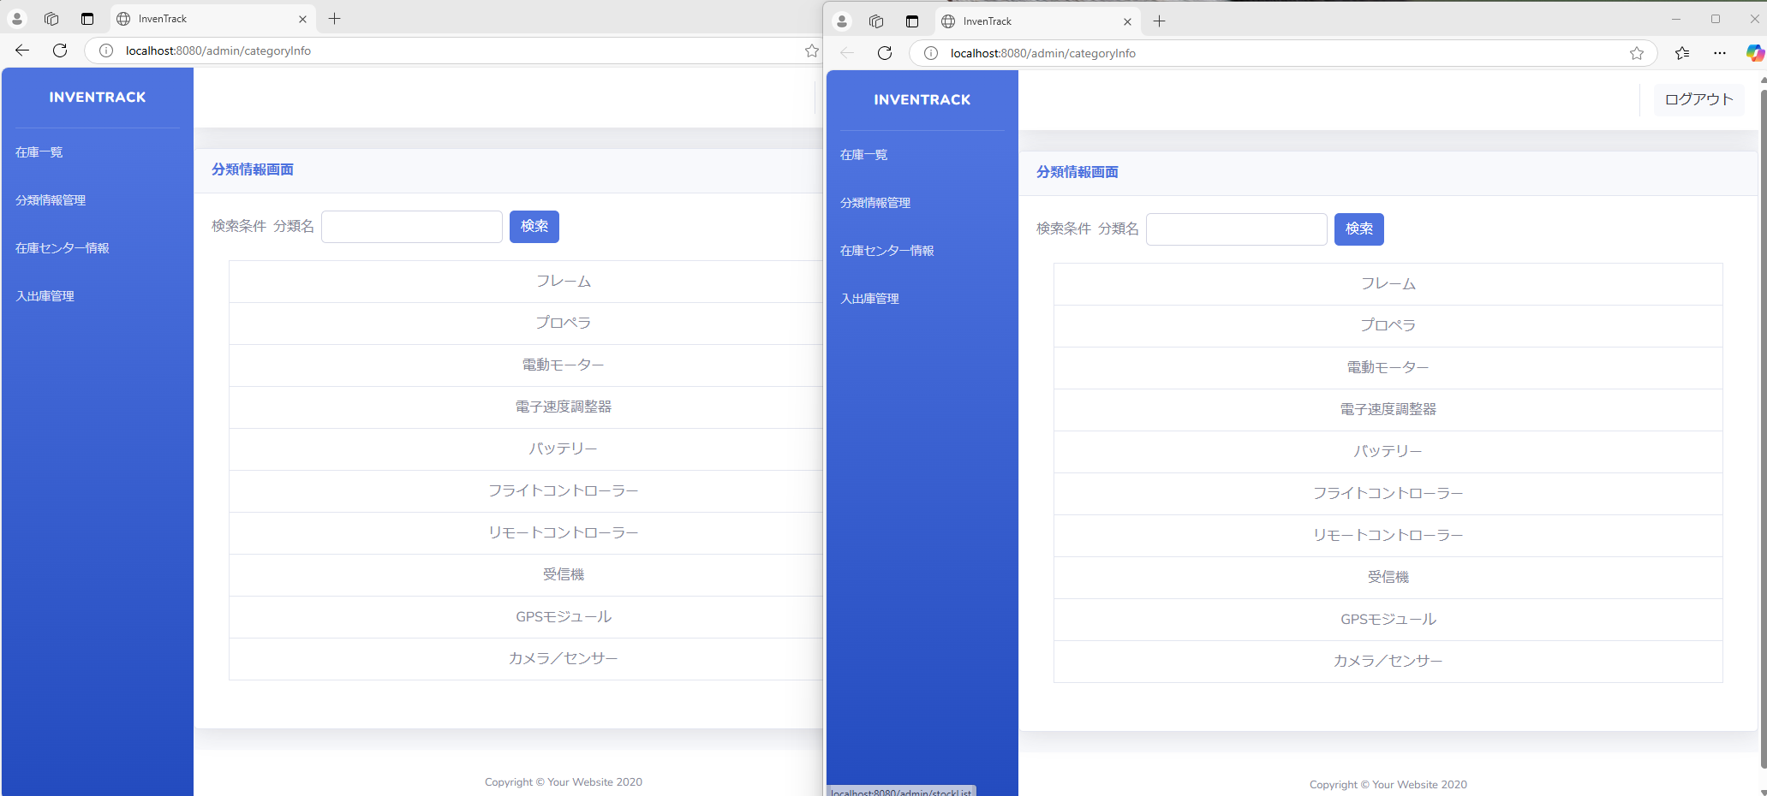

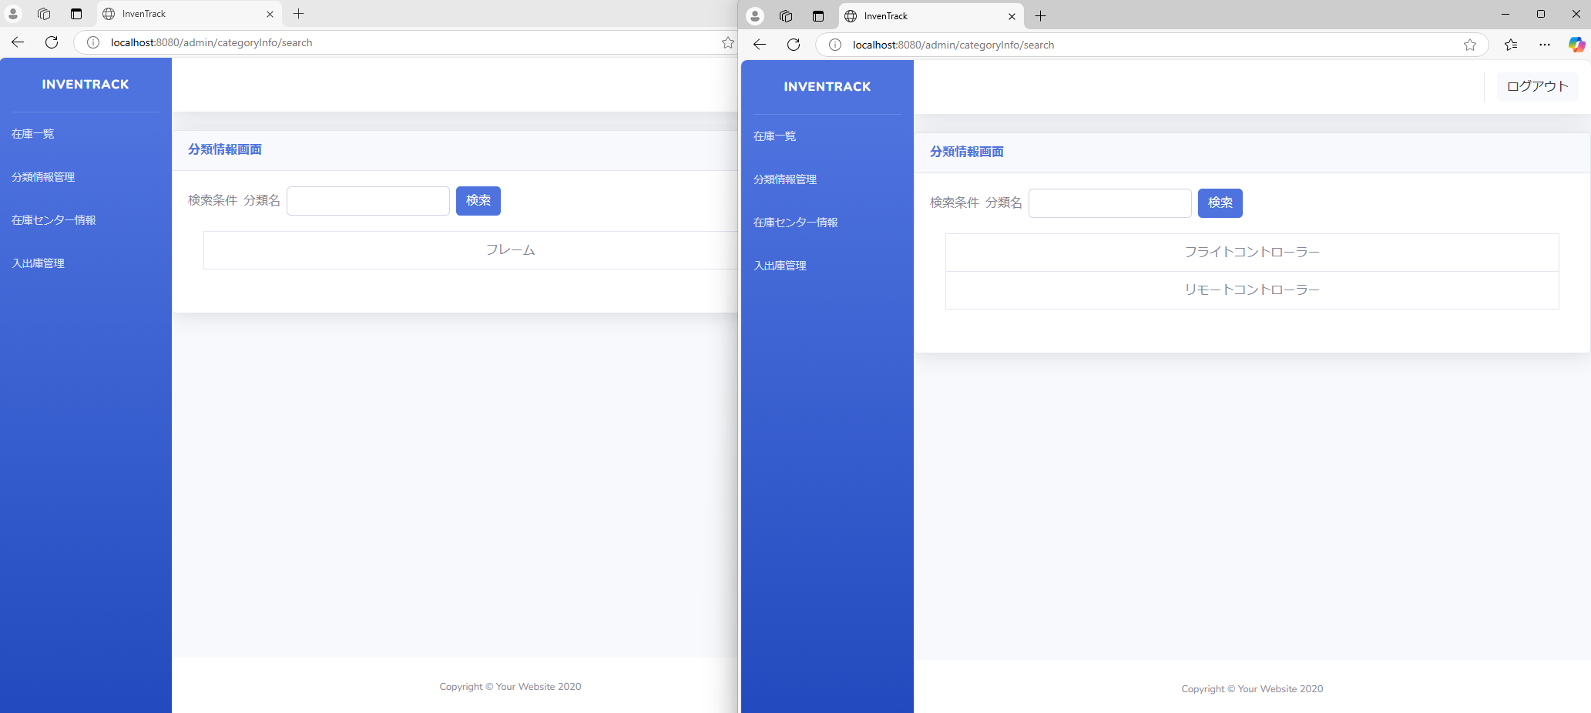

項番 | 34 | ListがNull
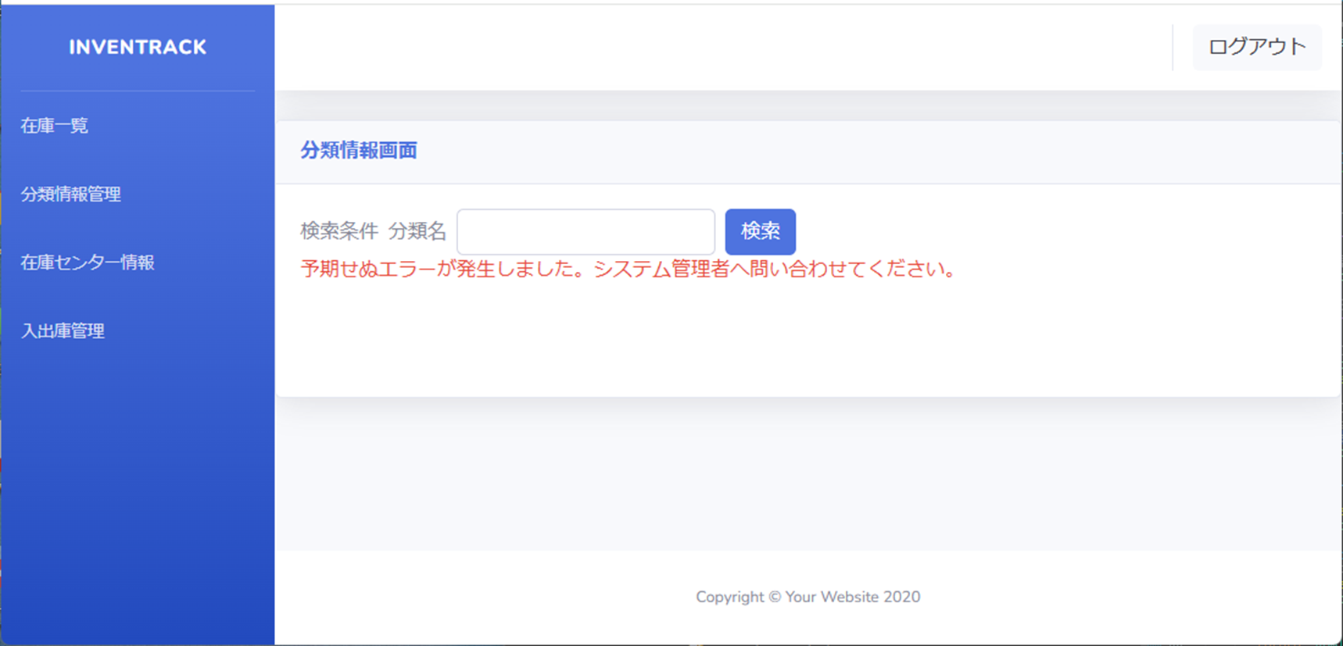

項番 | 35 | DB切断

項番 | 36 | 例外処理発生
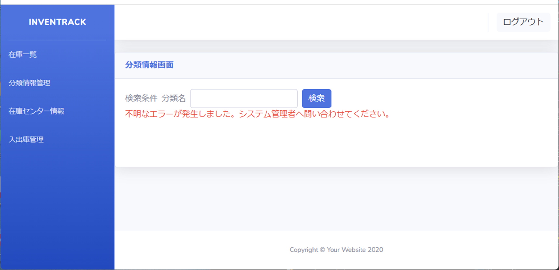

項番 | 37 | 検索ボタンを連打した際の動作


項番 | 38 | ページを連続で更新した際の動作

